Sheet1
后记内容以日文あとがき那一版为主（其实大差不差）
日文那边写的比较详细一点，懒得翻译回中文了

参考及致谢
 | 副本内的很多技能名、机制效果，以及副本整体氛围的灵感都来源于一个我很喜欢的歌手： |  |  |  |  | 葉月ゆら（twitter：@yura_hatuki）
 | 参考的曲目包括但不限于： |  |  | 夜明けのソナチネ
 |  |  |  | アレキサンドライトと黒の魔女
 |  |  |  | 胡蝶のワルツ
 |  |  |  | Strange Circus ～黒い炎の少女～
 |  |  |  | Eclipse Parade
 | （暂未询问她本人的意见

 | 整个副本的难度节奏设计以及具体机制内容或多或少的有参考以下一些副本（影响度从高到低排序）
 |  | E8S
 |  | 绝龙诗
 |  | 绝亚历山大
 |  | O12S
 |  | O8S
一些设计过程中的想法
 | 副本的大机制主要分为两个游乐园机制（过山车、旋转木马）和两个童话舞台剧机制（小红帽、爱丽丝）。而最后的梦幻paradise则是对前面的机制进行一个大集合。
 |  | 这一点是学习了E8S的【冰与光的龙诗】机制整合了前面的【钻石星尘】和【光之失控】

 | 机制难度节奏把控方面：
 |  | 在设计上是想着按过山车难度6，旋转木马难度9，梦幻paradise难度7这样来设计。呈现一种有起有伏的难度曲线。
 |  | 最难的机制尽量不要放在最后，不然练习成本太高。玩家负反馈太强。

 | 不同机制的侧重点：
 |  | 两个游乐园机制以及最后的梦幻paradise主要偏向考验玩家的操作和反应力，机制本身都是看到就知道该怎么做。
 |  | 而童话舞台剧机制则是主要偏向解谜，需要让玩家思考怎么才是正确的处理，知道解法后机制本身难度并不高。

 |  | 黎明过山车：
 |  |  | 目的是让玩家通过合理放置传送门，在后面列车突进时呈现一个五角星的形状
 |  |  | 传送门距离过近会爆炸以及各种点名散开都是为了上面这个目的
 |  |  | 说不定有其他的放置方法也能解？

 |  | 小红帽剧场：
 |  |  | 希望以舞台剧的形式来表现一个机制，玩家在机制中相当于是扮演一个剧中的角色。
 |  |  | 整个机制的主轴便是在大灰狼的攻击下保护小红帽，并最后将小红帽带到安全的小屋。

 |  | 黄昏旋转木马：

 |  | 爱丽丝剧场：
 |  |  | 机制的核心在于“误导”，例如可以驱散但不能驱散的逐渐睡眠debuff、缩小旋律

 |  | 梦幻乐园：

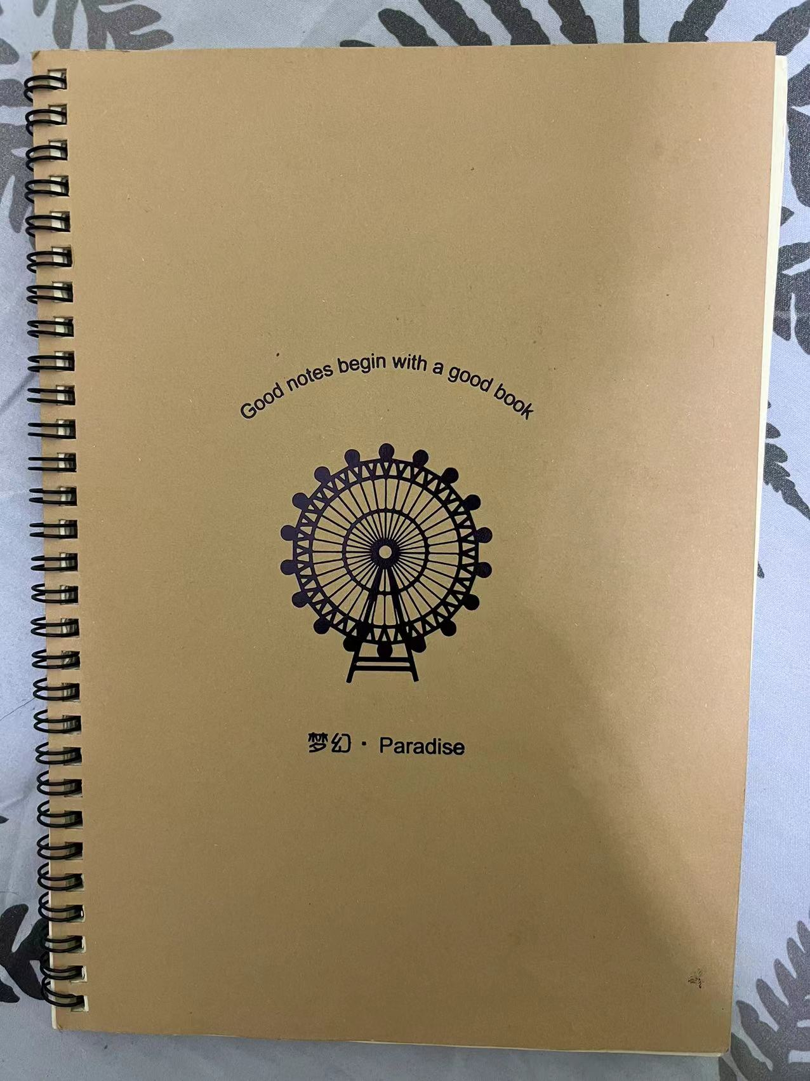

部分机制的灵感来源
 | 黄昏旋转木马：
 |  | 机制名字来源于eclipse parade中的一句歌词： |  |  | 黄昏メリーゴーランド 巡る運命
 |  |  |  |  | 廻り廻れ壊れ崩れて 塵へと消える
 |  | 包括机制内容也是想尽量表现出「廻る」、「崩れる」的感觉。

 | 梦幻paradise：
 |  | 机制名字来源于我之前买的一本笔记本的封面（如右图）。事实上这个可以说是整个副本设计构思的起源。

其他
 | 我个人认为FF14的高难度副本本身就像是一场舞台剧。
 | 八名玩家共同在正确的时间点做出正确的操作，再配合上副本的机制内容、演出、BGM等等，所有要素加在一起共同构成了一场完美的副本。
 | 一个机制设计精妙、演出优秀的副本光是看别人的过本录像都会有一种赏心悦目的感觉。

 | 至于整个战斗流程的节奏设计我觉得其实可以类比一些歌曲的节奏变化：
 |  | 比较有代表性的或者说对我启发比较大的两首歌： |  |  | Eclipse Parade - 葉月ゆら
 |  |  |  |  | Кохання - Lazgi Malika

